Sheet
Компанія Tecnostamp (TS) засновано у 1978 году в м. П'яченца на півночі Італії і сьогодні є найбільшим світовим виробником листозгинального інструменту. Бренд Tecnostamp представлений більш ніж в 30-ти країнах світу і займає провідні позиції на ринках Німеччини, Росії, Італії та США. Підбір інструменту за кресленнями та технічні консультації. Проектування спеціального інструменту під нестандартні задачі. Обираючи бренд Tecnostamp, Ви отримуєте те надійний інструмент для гнуття преміум класу з великим терміном служби і гарантією бездоганної якості. Інструмент для гнуття для наступних верстатів:AMADA; TRUMPF; MVD; INAN;PRIMA POWER; FINN POWER; LVD;Bystronic; Safan; Salvagnini;EHT; Boschert; Darley;Gasparini; HACO; Farina; Schiavi; Adira; Guifil; Jordi; Ursviken; Hammerle; Dener; Durma; Ermaksan; Baykal.

 |  |  |  |  |  |  |  |  |  |  | НВП “Аеротехніка-МЛТ”

Техніко-комерційна пропозиція на постачання інструменту TECNOSTAMP S.R.L для листозгинального пресу з ЧПК

№ |  | Description | Опис | / | Розмір, мм | Вага | Кіл-ть | ЗАКУПКА | Вартість позиції | Відсоток від вартості позиції | Ціна од. EURO | Ціна разом EURO | Ціна од. ГРН | Ціна разом ГРН | 1C за одиницю UAH | 1C разом UAH
1 | 2 |  | 3 |  | 4 |  | 5 |  |  |  | 6 | 7 | 8 | 9

1 |  | 10.170S α=60° R=2,0 H=65,80 L = 835 | 10.170S Пуансон AMADA α=85° R=0,6 мм H=66,74 мм; Граничне навантаження 35Т/М; Матеріал Steel C45; Індукційне гартування поверхонь зношування (52-55 HRC); Довжина L = 835 мм |  | 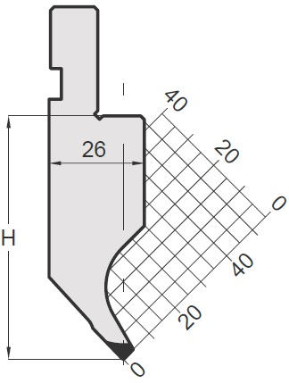 | 10.6 | 3
2 |  | 10.170S α=60° R=2,0 H=65,80 L = 800K SECTIONED | 10.170K Пуансон AMADA α=85° R=0,6 мм H=66,74 мм; Граничне навантаження 35Т/М; Матеріал Steel C45; Індукційне гартування поверхонь зношування (52-55 HRC); Довжина L = 100L + 150 + 50 + 40 + 20 + 15 + 15 + 10 + 300 + 100R = 800 мм |  |  | 9.7 | 1

 |  |  | Разом
 |  |  | ПДВ
 |  |  | Вартість разом з ПДВ
 |  |  | Вартість доставки до складу у місті Київ
 |  |  | Загальна вартість

1. Умови оплати згідно з договором.
2. Термін доставки
3. Відвантаження зі складу в м. Київ відбувається після отримання повної суми оплати, протягом доби, якщо інші умови не визначено договором.
4. Доставка відбувається по всій території Україні логістичною компанією "Нова пошта" за тарифами перевізника. *Самовивіз зі складу в м. Київ вул. Польова 24.
5. Термін дії техніко-комерційної пропозиції 3 (три) календарних дні. *Вартість інструменту може бути змінено відповідно до змін курсу валют на Міжбанку України.

Ми високо цінуємо спільну роботу з компанією Аеротехніка,прагнемо до задоволення ваших виробничих потреб.
Висловлюю надію на продовження успішної співпраці на благо наших спільних інтересів, а також на подальше збільшення досягнутих показників спільної роботи.

Бажаю Вам і компанії успіху і процвітання!

